systems事件盘点
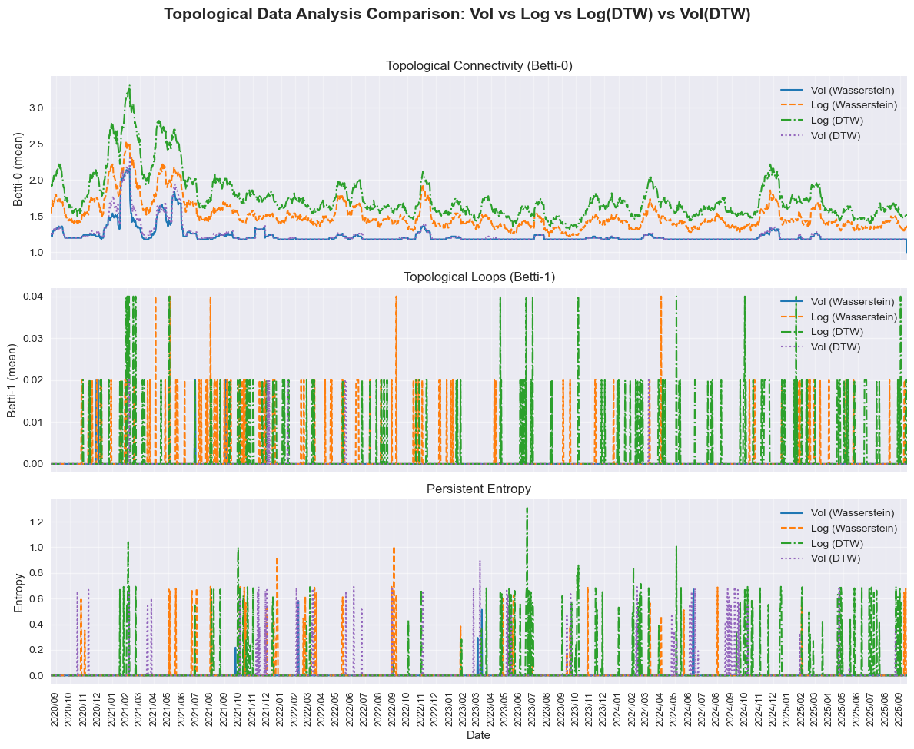
2021年初比特币大涨，马斯克站台
2020年9月至2025年9月
Date | 昵称 | 事件描述
1900-01-12 |  | 以太坊2.0 在2020 年12 月1 日20:00 啓動了創世區塊
币圈94事件
2022年5月luna币蒸发
2022年11月FTX交易所倒闭
黑客事件频发
比特币区块奖励第4次减半
川普选举
+上台
deepseek戳破美股泡沫
Genuis法案通过
2021年初，比特币价格飙升 |  | 2021年1月，比特币突破3万美元大关 2021年1月7日，比特币突破4万美元大关 2021年1月29日，马斯克将推特上的个人简介改为“#bitcoin”（比特币），比特币价格应声涨超18%，价超38000美元。 2021年2月16日，比特币突破5万美元大关 2021年3月13日，比特币突破6万美元大关 2021年3月13日，比特币回落到5.5万美元大关 2021年4月10日，比特币达到历史最高点6.48万美元 ， | 这一系列事件对应第一个高峰
USDC
脱锚
黑石被列入DTCC，BTC大涨
2021-05-19 | 中国监管加强 | 5月12日，马斯克突然宣布，特斯拉已经停止接受比特币支付，因为担心比特币挖矿和交易导致化石燃料、尤其是煤炭的耗用飞速增长，对环境造成负面影响。这一消息立刻引发了比特币的大幅下跌，从57000美元跌至46000美元。5月16日，马斯克又在推特上暗示，特斯拉可能会出售手中的比特币，进一步打击了市场的信心。5月17日，马斯克又澄清称，特斯拉没有出售任何比特币，但已经无法挽回市场的恐慌。 5月18日，中国互联网金融协会、中国银行业协会、中国支付清算协会等三大协会联合发布公告，要求会员机构不得开展虚拟货币交易兑换以及其他相关金融业务，提醒防范虚拟货币交易存在的风险。同一天，内蒙古发改委设立虚拟货币“挖矿”企业举报平台，加强对“挖矿”行为的监管。这些文件虽然并非新规，但却被市场解读为中国对加密货币的打压，引发了部分投资者的恐慌和抛售。
2021-06-09 | 比特币成为法定货币 | 中美洲国家萨尔瓦多总统布克勒日前提出将比特币订为该国的法定货币，2021 年 6 月 9 日国会以 62 票（84 人）通过有关建议，获大比数通过。萨尔瓦也成为全球首个以虚拟货币作为法定货币的国家。
2021-09-24 | 币圈94事件：中国打击加密货币 | 2017年9月4日，中国发生了一起对数字货币市场产生深远影响的事件，被称为“币圈94事件”。当日，中国人民银行联合七部委发布了关于防范代币发行融资风险的公告，明确禁止了任何形式的ICO（首次代币发行）活动，并将之定性为非法公开融资行为。随后，国内的相关交易所也被要求关闭。
2021-10-15 | 比特币期货获得SEC批准 | The U.S. Securities and Exchange Commission (SEC) approves Bitcoin futures ETFs for the first time in history, opening up the cryptocurrency to the masses and allowing investors exposure to Bitcoin
2021-11-15 | 乔·拜登签署法案以规范加密货币交易 | 美国总统乔·拜登签署了一项价值1.2万亿美元的基础设施法案，其中包括一些加密货币规定。该法案特别要求CeFi交易所向IRS通报所有加密货币交易，就像传统股票经纪人必须提供谁在购买股票和股份的详细信息一样。
2022-01-06 | 哈萨克斯坦的比特币挖矿停止 | 政府决定取消能源价格上限，导致比特币挖矿成本飙升并引发抗议。经过四天的骚乱后，1月6日，总统卡赛姆-乔马特·托卡耶夫封锁了哈萨克斯坦全国的所有互联网访问，结束了世界第二大挖矿中心的比特币挖矿。
2022-04-27 | 中非共和国采用比特币作为合法货币 | 中非共和国（CAR）的立法者一致投票采用比特币作为合法货币，成为继萨尔瓦多之后第二个这样做的国家。
2022-05-01 | Luna事件/Terra网络开始崩溃 | 2022年5月份的时候，有很多大户开始抛售UST，导致Luna价格暴跌90%以上跌至10美元，UST彻底脱锚跌至0.6 美元。但与此同时，大量的人开始抄底Luna。5月11日，Do Kwon发布公告表示无法救市，只能依赖套利机制帮助 UST 恢复价格。Luna闻声再跌90%以上，价格跌破1美元，UST一度暴跌到0.3美元。 5月12日，Luna继续暴跌99%，几乎归零，UST价格跌破0.2美元。 5月13日，众多交易所下架Luna并暂停交易，Terra 公链停机。 | 对应第二个高峰
2022-07-20 | 特斯拉出售其75%的比特币持有量 | 该公司解释说，由于其在上海的超级工厂因COVID而关闭，利润已经下降。对流动性的担忧促使特斯拉出售其比特币。
2022-11-01 | FTX爆雷事件 | 全球第二大加密货币交易所FTX被爆存在严重财务问题，大量用户恐慌性提取资金，导致FTX面临流动性危机并最终宣布破产。其创始人SBF（Sam Bankman-Fried）也因此入狱。比特币价格跌至1.5万美元，整个加密货币市场再次陷入信任危机。是該月最重要的事件，引發了災難性的清算潮和恐慌情緒 | 对应第三个高峰
2023-03-01 | USDC脱锚
2023-05-17 | Tether宣布购买BTC | USDT稳定币发行者Tether宣布其新策略，将其净利润的15%投入到积累比特币中，以多元化其储备，其中大部分在美国国库券中。
2023年6 月 | 贝莱德提交比特币ETF申请 | 贝莱德提交比特币ETF申请
2023-07-01 | 黑客事件 | 黑客事件频发，较典型安全事件超过30起，各类安全事件涉及的总金额达4.15亿美元。 例如，跨链桥MultiChain异常流出2.1亿美元；旧版本Vyper因漏洞导致多个Curve池被攻击，损失达6170万美元；Alphapo热钱包被盗6000万美元；加密支付服务提供商CoinsPaid被盗3730万美元；跨链协议Poly Network遭攻击，损失1010万美元等。
2023-10-01 |  | 黑石集团的比特币交易基金(BTC ETF)短暂被列人国家存管与结算公司的名单，法院支持Grayscale 而不是美国证券交易委员会，在 2023 年十月，加密货币行业经历了一些重大事件，包括比特币价格的大幅上涨。 比 特币价格达到了自 2022 年 5 月以来的最高水平，突破了 34,000 美元，然后又超过了35,000 美元
2024-01-10 | SEC批准11个现货比特币ETF | 美国证券交易委员会（SEC）批准了11个比特币交易所交易基金（ETF）的申请。现货比特币ETF将有助于使投资加密货币更加便利，吸引更多的投资者和资产进入加密货币领域。
2024-03-19 | 全球最大的养老金组合之一正在考虑比特币进行多元化 | 日本政府养老金投资基金(GPIF)已经表现出对探索比特币进行持有多元化的兴趣。

2024-04-20 | 比特币区块奖励减半 | 比特币协议规定每 210,000 个区块减半一次，平均约每 4 年；
2025-01-20 | 川普上台 | 川普上台，利好加密货币
2025-02-03 | Deepseek事件 | 2025年2月3日，Deepseek的横空出世打破了美股和币圈的AI泡沫。同时，特朗普上台后对多国增加关税，引发恐慌情绪，导致资金回流美元，加密货币市场大幅下跌。以太坊价格暴跌至2100美元，众多山寨币回到熊市低点，71万人合约爆仓。
2025年2月21 日 |  | 加密货币交易所Bybit 遭遇了Web3 领域有史以来损失最大的攻击，其Safe 多签钱包中近15 亿美元资金被朝鲜黑客洗劫一空。
2025-03-07 | 宣布比特币作为战略储备 | 特朗普签署行政命令建立战略比特币储备
2025-05-20 | 通过美国《GENIUS法案》“cloture动议” | 参议院通过美国《GENIUS法案》(《指导和建立美国稳定币国家创新法案》)，拟允许国民银行发行稳定币，要求95%储备存放于FDIC保险银行或短期美债，为锚定美元的稳定币设监管框架，法案进入最终辩论。
2025-06-05 | 稳定币“第一股”Circle 上市 | 稳定币“第一股”Circle Internet Group Inc.（CRCL）美国IPO首日收涨近170%，报83.23美元，远高于此前给出的IPO发行价每股31美元，盘中一度飙升235%，上涨至103.75美元的高点。
2025-06-17 | 《GENIUS法案》通过 | 25年6月17日，美国参议院68:30通过了《GENIUS法案》。该议案获得两党支持，后续需众议院通过并由总统签署正式生效。2025年7月18日，《GENIUS法案》在美国国会两院通过后，由美国总统特朗普在白宫正式签署成为法律。
2025-09-22 |  | 根据Coinglass的数据，在过去24小时内，超过40.7万名交易员被强制平仓，看涨押注的平仓总额一度超过15亿美元。以太坊受创最重，价格一度暴跌9%至4075美元，近5亿美元的杠杆多头头寸被抹去。比特币也未能幸免，下跌近3%至111998美元。美股盘前基准股指下挫，科技股普跌。
2025-10-11 |  | 加密货币领域杠杆头寸遭强制平仓规模超过了190亿美元，恐慌性抛售与流动性枯竭共同引发了币价的剧烈震荡。此次暴跌源于美国总统特朗普上周五深夜最新宣布的关税威胁。 有加密货币分析师指出，这是加密货币市场史上单日最大规模的清算事件，其清算规模是2025年2月崩盘的九倍，是2020年3月暴跌及2022年11月FTX爆雷时的19倍。

